Sheet1
タイトル | 指定された数の星を描く
プログラム名 | star_writing.py |  | 氏名 | 宮原 美波
モジュール・クラス |  |  | 構成図
モジュール名(クラス名) | 機能 |  | 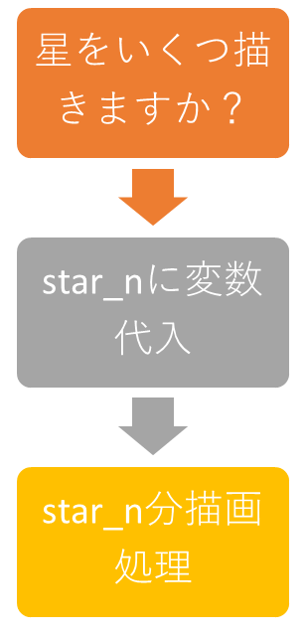
turtle | タートルグラフィックスの利用
random | 乱数の利用

関数(メソッド)
関数名・メソッド名 | 機能・説明
shape('turtle') | 形の指定（今回は亀）
shapesize(1.1) | 上記の大きさの指定
speed(5) | 描画速度の指定
colormode(255) | RGBで色を指定する
bgcolor('black') | 背景色の指定（今回は黒）
randint(10,50) | 10から50の間で整数値をランダムで返す
pencolor(0,0,0) | 描画色の指定（今回はrgb値をランダムで取得）
pendown() | 描画開始（カメが動くと線が描かれる状態）
penup() | 描画終了（カメが動いても線は描かれない）
forward() | 引数の値だけカメを前へ進む
right() | 引数の値だけカメを右に回転する
goto(x, y) | x,yの値にカメを移動させる
変数 |  |  | プログラムの説明
変数名 | 型 | 説明 | ターミナル上で入力した数字の分、星を描くアプリ。 星を描くごとに描画色と描画速度がランダムで変わるようになっています。
star_n | int | 描きたい星の数を代入する変数
i | int | ループの変数
star_size | int | 星の１辺の大きさ
tur_x_pos | int | カメのx座標
tur_y_pos | int | カメのy座標
red | int | カメの描画色R値
green | int | カメの描画色Ｇ値
blue | int | カメの描画色Ｂ値
tur_speed | int | カメの描画速度（0~10指定）

サンプル
訂正箇所
・Excel：ピンク箇所
・pyファイルに例外処理追加
angle
radius = 160
タイトル | 12色相環
プログラム名 | color_wheel |  | 氏名
モジュール・クラス |  |  | 構成図
メインウィンドウを表示
モジュール名(クラス名) | 機能
tkinter | GUIの作成
値を入力
math | 三角関数の利用(座標取得)
colorsys | 他の色値からの変換
実行
messagebox | エラーメッセージ作成
関数(メソッド)
def draw_color(i)
①入力値をRGB値からＨＳＶへ変換
②色相を変更
③変更した値をＲＧＢ値へ
④色相環を描画
色相環 中心座標
center_x = 225
center_y = 225
関数名・メソッド名 | 機能・説明
create_color_wheel() | カラーホイールを描画するための関数
reset_canvas() | キャンバスをリセットするための関数
colorsys.rgb_to_hsv | 色値の変換
place() | ウィジェットを配置するメソッド
各色の中心座標
x ，ｙ取得
↓
create_oval
create_oval() | 円を描画するためのメソッド
create_text() | テキストを描画するためのメソッド
リセット
def reset_canvas()
キャンバスの内容をクリア
delete() | オブジェクトを削除するためのメソッド
messagebox.showerror | エラーメッセージ作成のメソッド

変数 |  |  | プログラムの説明
変数名 | 型 | 説明 | 任意のカラーコード(16進数)から 同一トーンの色彩が異なる12色のカラーをパレット上に表示するデスクトップアプリです。 カラーコードを入力 ↓ RGB値で値を受け取る (0～255,0～255,0～255) ↓ 色相の値のみ変化させるため、HSV値へ変換 (色相：0–360°, 彩度：0–100% , 明度：0–100%) ※今回、彩度・明度は変換しないので1で固定 ↓ i/12で各色相の変更値を出す 360°/12=30°ずつ色相が変化 ↓ 変更後の値をRGB値へ変換 ↓ 同i値から描画座標を取得し、対象の色相を描画 ↓ 異なるカラーコードから描画する場合は、 リセット押下し、再入力で実行可能
delay | int | 円を描画する遅延時間
hue | float | 色相の値
rgb | tuple | カラーコードをRGB値に変換した結果
hue_shifted | float | 色相を変更した結果
r,g,b | int | 色相変換後のRGB値
color_value | str | 色相変換後のカラーコード
color | str | 描画する円の色
center_x | int | 色相環の中心のx座標
center_y | int | 色相環の中心のy座標
radius | int | 色相環の半径
angle | float | 円を描画するための角度
x,y | float | 円の中心座標を計算するための変数
color_code | int | 入力値
canvas |  | Tkinterのキャンバス
label |  | Tkinterのラベル
color_entry |  | Tkinterのテキストボックス
button |  | Tkinterのボタン
reset_button |  | Tkinterのリセットボタン

Sheet2
星をいくつ描きますか？
star_nに変数代入
star_n分描画処理

